입면도
□ 101동 입면도 (정면도)

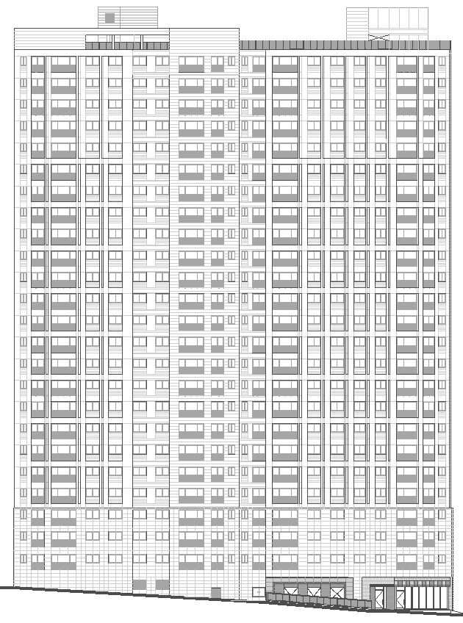

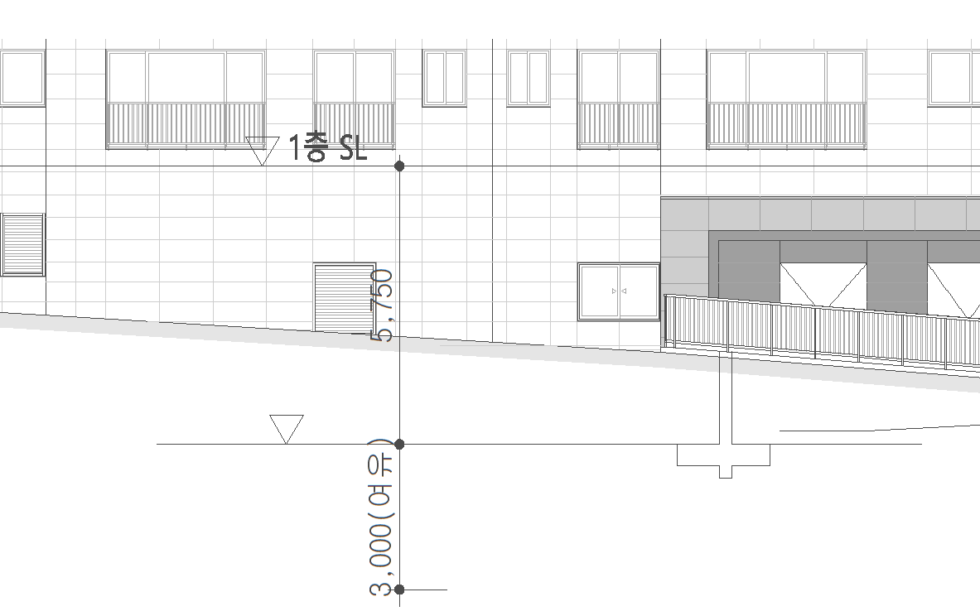

□ 1~3호 코어(24층) |  |  | □ 4~5호 코어(24층)
구 분 | 산 식 | 길 이(m) | 구 분 | 산 식 | 길이(m)
연장 | 3.0m | 3.00 | 연장 | 3.0m | 3.00
최상층 | 3.08m*1층 | 3.08 | 최상층 | 3.08m*1층 | 3.08
기준층(2~23층) | 2.88m*22층 | 63.36 | 기준층(2~23층) | 2.88m*22층 | 63.36
저층부(1층) | 3.08m*1층 | 3.08 | 저층부(1층) | 3.08m*1층 | 3.08
지층 | 8.75m | 8.75 | 지층 | 8.75m | 8.75
합 계 |  | 81.27 | 합계 |  | 81.27

□ 102동 입면도 (정면도)
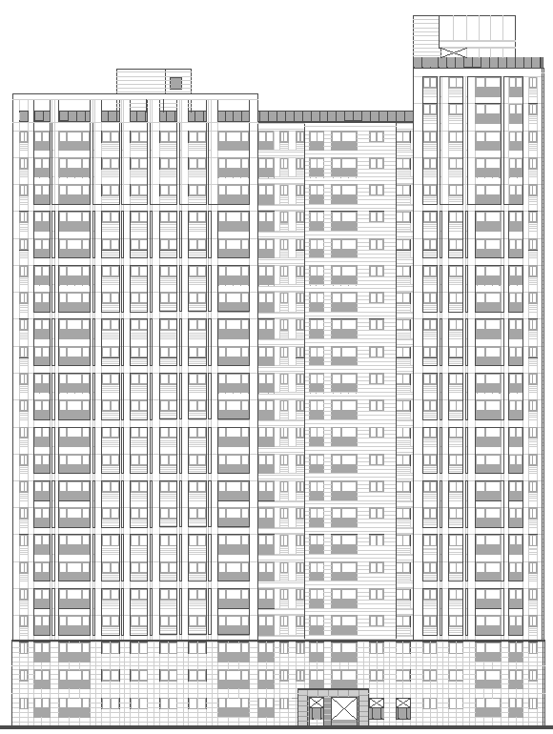

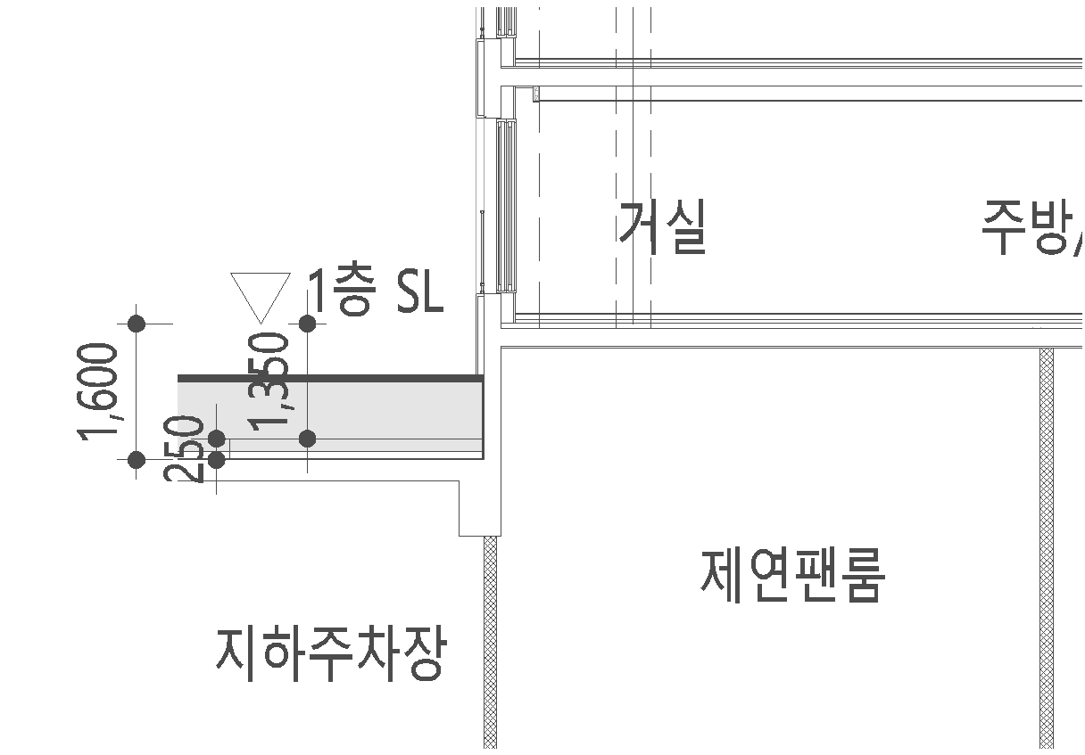

□ 1~3호 코어(24층) |  |  | □ 4~5호 코어(22층)
구 분 | 산 식 | 길 이(m) | 구 분 | 산 식 | 길 이(m)
연장 | 3.0m | 3.00 | 연장 | 3.0m | 3.00
최상층 | 3.08m*1층 | 3.08 | 최상층 | 3.08m*1층 | 3.08
기준층(2~23층) | 2.88m*22층 | 63.36 | 기준층(2~21층) | 2.88m*20층 | 57.60
저층부(1층) | 3.08m*1층 | 3.08 | 저층부(1층) | 3.08m*3층 | 3.08
지층 | 1.6m | 1.60 | 지층 | 1.6m | 1.60
합 계 |  | 74.12 | 합 계 |  | 68.36

□ 103동 입면도 (정면도)

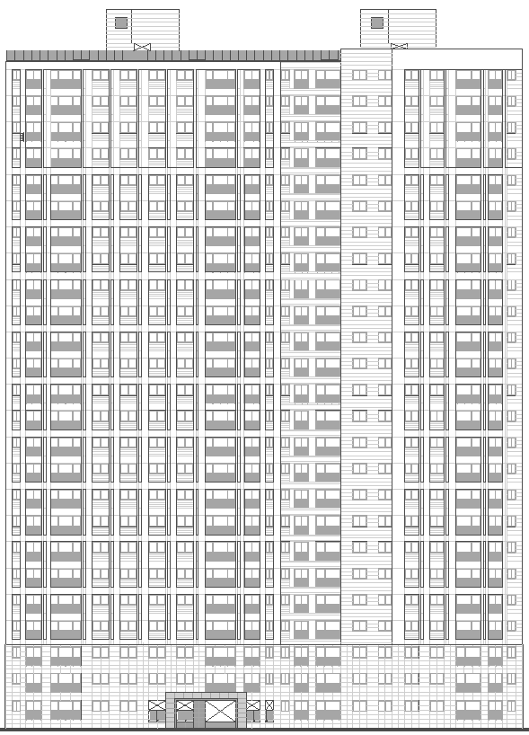

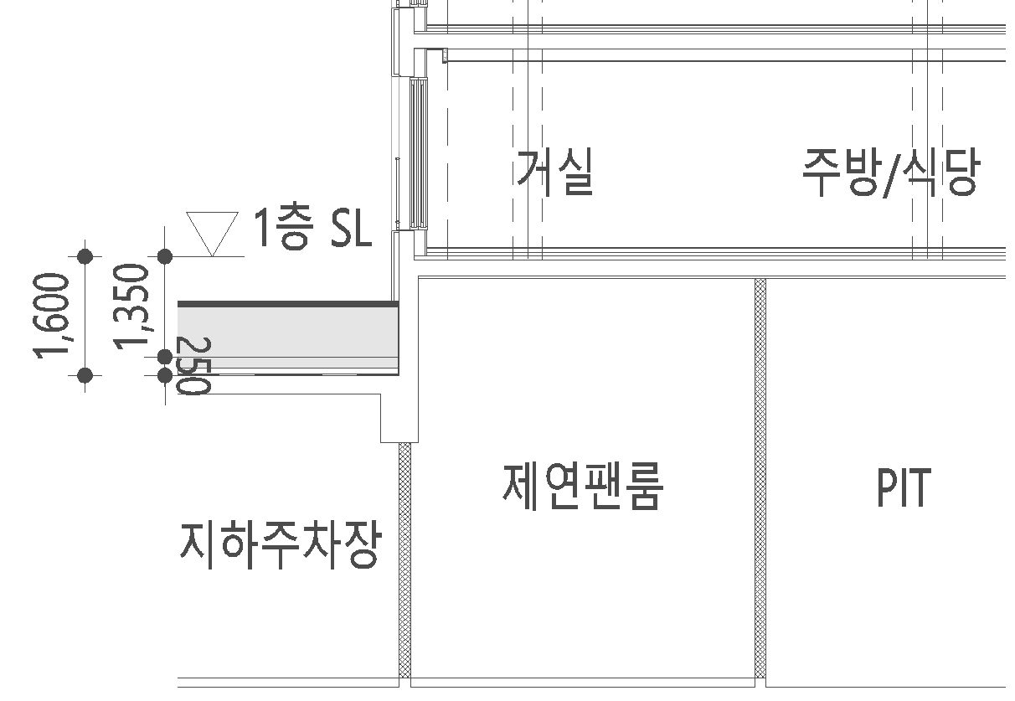

□ 1~2호 코어(25층) |  |  | □ 4~5호 코어(25층)
구 분 | 산 식 | 길 이(m) | 구 분 | 산 식 | 길 이(m)
연장 | 3.0m | 3.00 | 연장 | 3.0m | 3.00
최상층 | 3.08m*1층 | 3.08 | 최상층 | 3.08m*1층 | 3.08
기준층(2~24층) | 2.88m*23층 | 66.24 | 기준층(2~24층) | 2.88m*23층 | 66.24
저층부(1층) | 3.08m*1층 | 3.08 | 저층부(1층) | 3.08m*1층 | 3.08
지층 | 1.6m | 1.60 | 지층 | 1.6m | 1.60
합 계 |  | 77.00 | 합 계 |  | 77.00

□ 104동 입면도 (정면도)
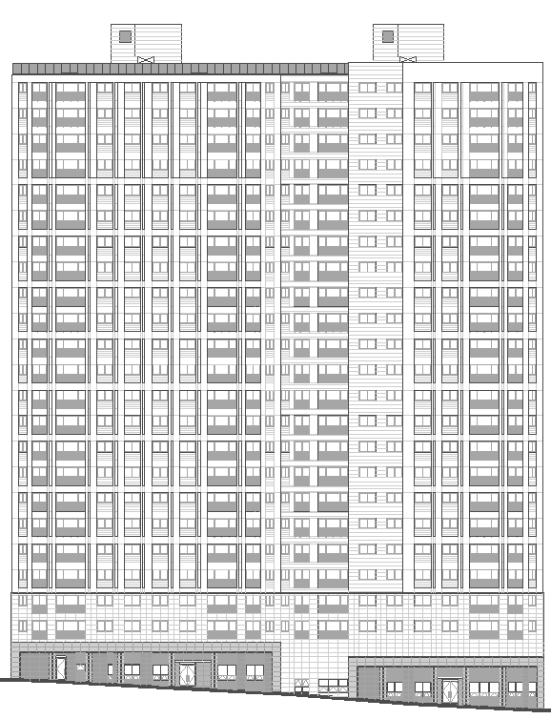

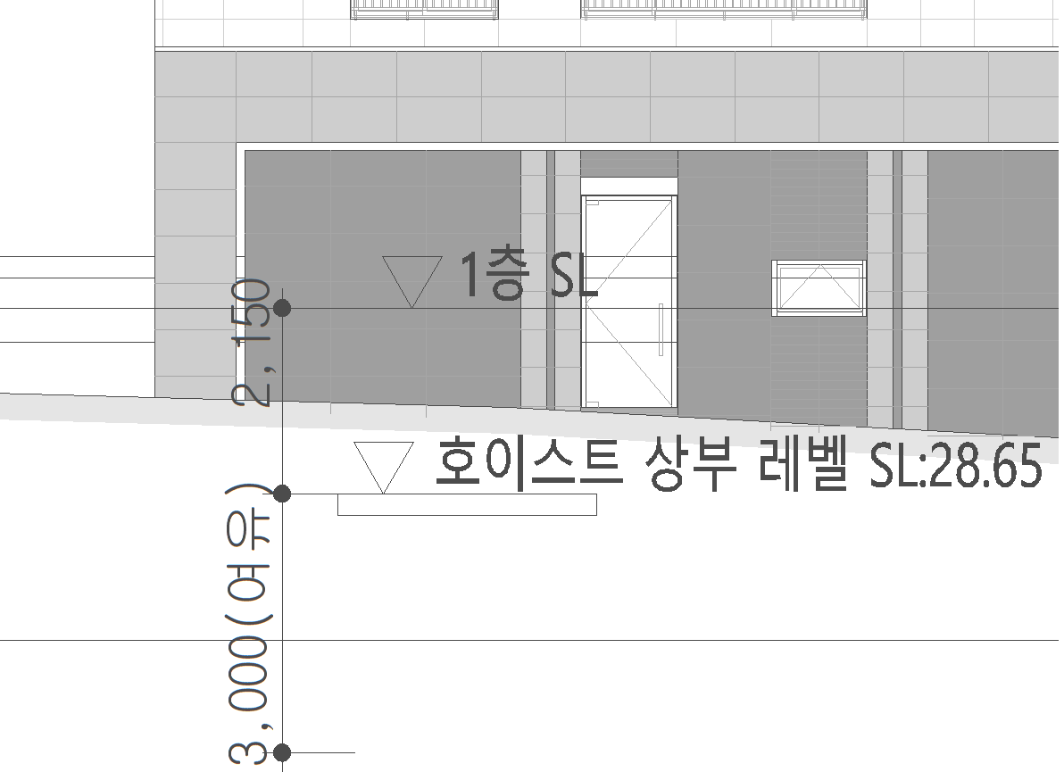
□ 1, 2호세대
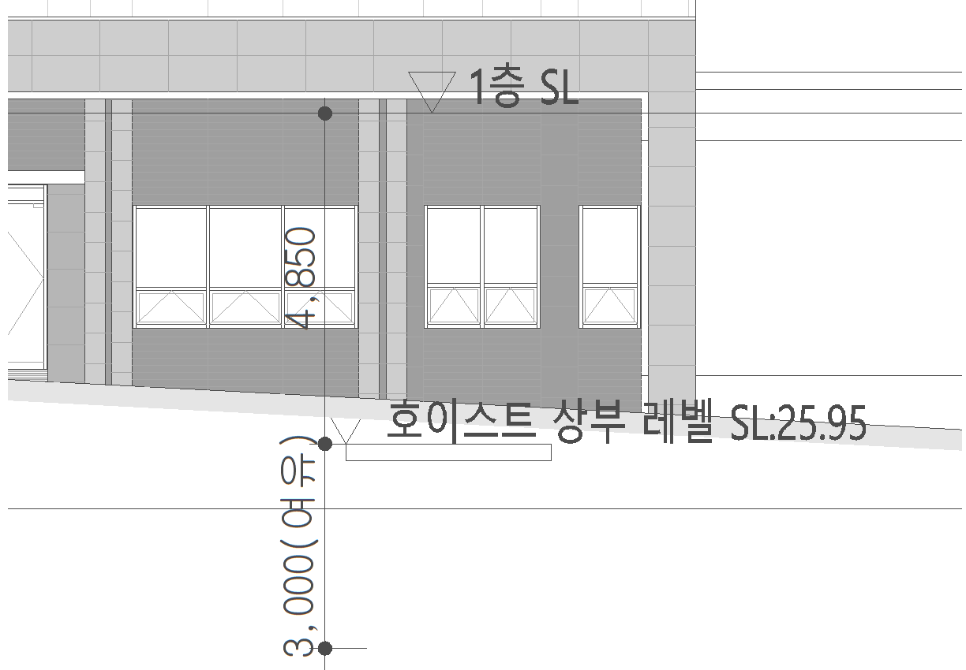
□ 3, 4호세대

□ 1~2호 코어(23층) |  |  | □ 3~4호 코어(23층)
구 분 | 산 식 | 길 이(m) | 구 분 | 산 식 | 길 이(m)
연장 | 3.0m | 3.00 | 연장 | 3.0m | 3.00
최상층 | 3.08m*1층 | 3.08 | 최상층 | 3.08m*1층 | 3.08
기준층(2~22층) | 2.88m*21층 | 60.48 | 기준층(2~22층) | 2.88m*21층 | 60.48
저층부(PIT) | 3.0*1층 | 3.00 | 저층부(PIT) | 3.0*1층 | 3.00
지층 | 7.85m | 7.85 | 지층 | 5.15m | 5.15
합 계 |  | 77.41 | 합 계 |  | 74.71

건설용리프트설치위치도
건설용 리프트 설치계획 및 주변현황도
■ 현장명 : 부산장안
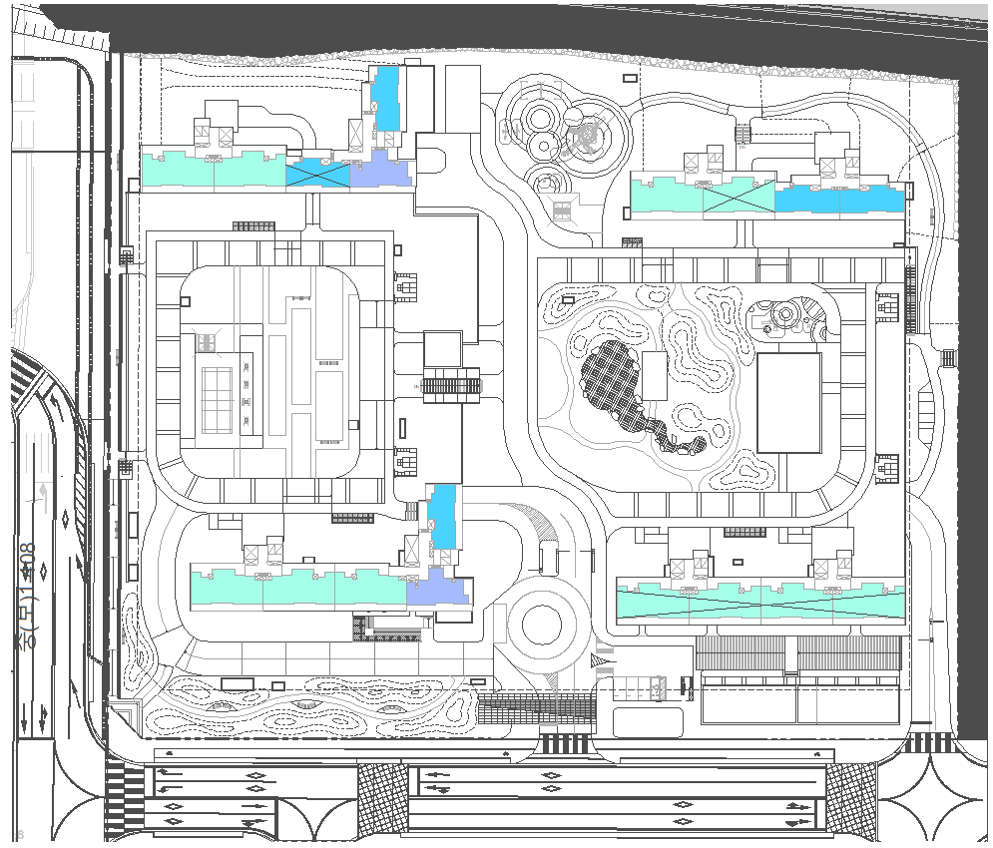
: 중속 싱글
103
 | 동 | 코 어 | 층 수 | 규 격 | 대 수
 | 101동 | 1~2호 | 22 | 중속싱글 인버터방식 | 1
 |  | 3~4호 | 18 | 중속싱글 인버터방식 | 1
102
 | 102동 | 1~2호 | 24 | 중속싱글 인버터방식 | 1
 |  | 3~4호 | 25 | 중속싱글 인버터방식 | 1
 | 103동 | 1~3호 | 27 | 중속싱글 인버터방식 | 1
 |  | 1~3호 | 27 | 중속싱글 인버터방식 | 1
 | 104동 | 1~2호 | 23 | 중속싱글 인버터방식 | 1
104
 |  | 3~4호 | 25 | 중속싱글 인버터방식 | 1
101
 | 총 대수 |  |  |  | 8

 |  |  |  |  |  | 구분 | 501동 |  | 502동 |  | 503동 |  | 504동 |  | 505동 |  | 비고
 |  |  |  |  |  | 코어 | 1~2호 | 3~5호 | 1~2호 | 3~5호 | 1~2호 | 3~5호 | 1~2호 | 3~5호 | 1~2호 | 3~5호
 |  |  |  |  |  | 층수 | 35층 | 35층 | 35층 | 35층 | 35층 | 35층 | 29층 | 29층 | 22층 | 27층 | 14개월사용
 |  |  |  |  |  | 대수 | 1대 | 1대 | 1대 | 1대 | 1대 | 1대 | 1대 | 1대 | 1대 | 1대 | 수량:10대
 |  |  |  |  |  | Type | 저속 | 저속 | 저속 | 저속 | 저속 | 저속 | 저속 | 저속 | 저속 | 저속 | 전체: 싱글
 |  |  |  |  |  |  | 인버터 | 인버터 | 인버터 | 인버터 | 인버터 | 인버터 | 인버터 | 인버터 | 인버터 | 인버터

첨부1. HC 방호선반 사진
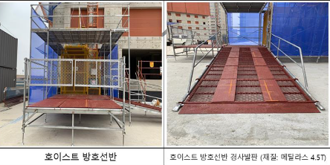
첨부1. 건설용 리프트 방호선반

첨부2. 호이스트 입찰 기준안
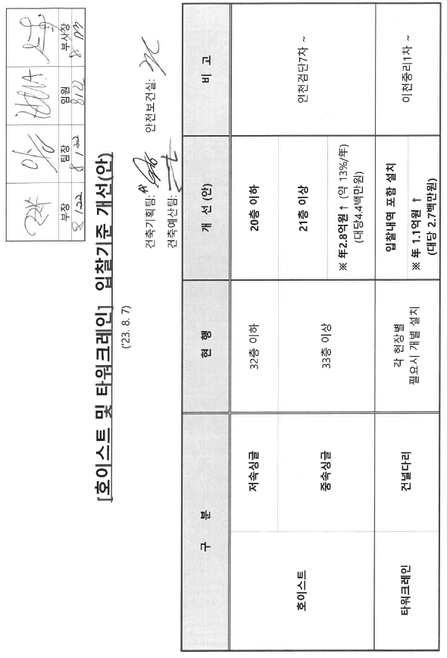
첨부2. 건설용 리프트 입찰 기준 개선(안)

